Баг-репорты
TASK-1 | 1. Необходимо дополнить приложение вкладкой со справкой взаимодействия клавиатуры с приложением (в данном релизе тестируется взаимодействие с клавиатурой, как у приложений конкурентов). 1.1 Также необходимо добавить вкладку "О приложении", где прописывается текущий билд, издатель и имеются ссылки на лиц. соглашение и ссылка для связи с support'ом компании. 2. Предлагаю рассмотреть возможность изменять разрешение приложения для возможности взаимодействия потребителя с низким зрением (увеличить разрешение и размер кнопок/окна вывода). 2.1 Добавить возможность изменять язык приложения (для охвата международного рынка) 3. Добавить возможность обращаться к журналу и памяти, откуда можно брать полученные результаты (или перепроверки) 4. Необходимо установить точность вычисления, которые позволит получать данное приложение (сколько знаков до и после запятой разрешено? работа с комплексными числами возможна? вывод и работа с экспоненциальной формой? системы ввода/вывода чисел? и какие ограничения на ввод и вывод кол-ва символов?) 5. Добавить функцию вывода сообщения об ошибке |  |  |  |  |  | status - открыт priority - высокий severity - Критический autor - Антон Семенов

ID | Название | Окружение | Шаги | ОР | ФР | Прикрепленные файлы | Доп инф.
баг-1 | В приложении TestCalc кнопки "7" и "=" съехали по вертикали | OS Windows (x64) 10 Pro 21H2 TestCalc ver 1.0.0.0 | 1. Запустить приложение TestCalc | Кнопки располагаются на одинаковом расстоянии друг от друга | Кнопки "7" и "=" (равно) смещены по вертикали | 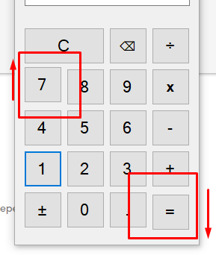 | status - открыт priority - низкий severity - незначительный autor - Антон Семенов
баг-2 | При запуске приложения TestCalc по умолчанию в строке ввода не стоит 0 | OS Windows (x64) 10 Pro 21H2 TestCalc ver 1.0.0.0 | 1. Запустить приложение TestCalc | В поле ввода данных стоит 0 | Пустое поле ввода |  | status - открыт priority - низкий severity - незначительный autor - Антон Семенов
баг-3 | При вводе нажатием ЛКМ на кнопку "6" клавиатуры приложения в поле ввода отображается цифра 5 | OS Windows (x64) 10 Pro 21H2 TestCalc ver 1.0.0.0 | 1. Запустить приложение TestCalc 2. Нажать ЛКМ на кнопку 6 клавиатуры приложения | В поле ввода стоит 6 | В поле ввода стоит 5 |  | status - открыт priority - Высокий severity - Критический autor - Антон Семенов
баг-4 | Значения с клавиатуры вводятся только при взятии в фокус поля ввода | OS Windows (x64) 10 Pro 21H2 TestCalc ver 1.0.0.0 | 1. Запустить приложение TestCalc 2. Ввести с основной клавиатуры значение 1312 3. Ввести с доп. клавиатуры 45 | В поле ввода стоит 131245 | Пустое поле ввода |  | status - открыт priority - Высокий severity - Критический autor - Антон Семенов
баг-5 | Невалидные значения вводятся в поле ввода (пробел, буквы, спец. символы, иероглифы) без отображения сообщения об ошибке | OS Windows (x64) 10 Pro 21H2 TestCalc ver 1.0.0.0 | 1. Запустить приложение TestCalc 2. Ввести "请 !%;ыв" в поле ввода | Пустое поле ввода // отображается сообщение об ошибке | В поле ввода стоит значение "请 !%;ыв" Сообщения об ошибке не возникает |  | status - открыт priority - Высокий severity - Критический autor - Антон Семенов
баг-6 | При вводе разделителя дроби в пустом поле проставляется умолчательный 0 слева от него | OS Windows (x64) 10 Pro 21H2 TestCalc ver 1.0.0.0 | 1. Запустить приложение TestCalc 2. Ввести знак разделителя | В поле ввода стоит значение 0. | В поле ввода стоит знак разделителя дроби |  | status - открыт priority - Высокий severity - Мажорный autor - Антон Семенов
баг-7 | В числе может стоять несколько знаков разделителя дроби | OS Windows (x64) 10 Pro 21H2 TestCalc ver 1.0.0.0 | 1. Запустить приложение TestCalc 2. Ввести "2.3" 3. Дополнить ".4" | Значение в поле ввода - 2.34 | Значение в поле ввода - 2.3.4 |  | status - открыт priority - Высокий severity - Критический autor - Антон Семенов
баг-8 | При вводе знака разделителя дроби повторно он проставляется в поле ввода | OS Windows (x64) 10 Pro 21H2 TestCalc ver 1.0.0.0 | 1. Запустить приложение TestCalc 2. Ввести "2." 3. Дополнить "." | Значение в поле ввода - 2. // или 2, если дизейблится ввод | Значение в поле ввода - 2.. |  | status - открыт priority - Высокий severity - Критический autor - Антон Семенов
баг-9 | При вызове операции с помощью основной или дополнительной клавиатуры она не обрабатывается системой | OS Windows (x64) 10 Pro 21H2 TestCalc ver 1.0.0.0 | 1. Запустить приложение 2. Ввести в поле 3 3. Вызвать операцию сложения вводом с основной клавиатуры (shift + =) 3.1 (опционально) Вызвать операцию сложения вводом с доп. клавиатуры ("+") | В области отображения операции (находится ниже поля ввода/вывода) стоит значение 3 + Поле ввода/вывода - пустое | Система не реагирует на вызов операции с клавиатуры: 1. В области отображения операции пусто 2. В поле ввода/вывода стоит значение 3 (введенное до вызова операции) |  | status - открыт priority - Высокий severity - Критический autor - Антон Семенов
баг-10 | При вызове результата арифметической операции в области отображения операции - пусто. | OS Windows (x64) 10 Pro 21H2 TestCalc ver 1.0.0.0 | 1. Запустить приложение 2. Ввести в поле 4 3. Вызвать операцию сложения 4. Ввести в поле 4 5. Вызвать операцию "результат" ("=") | В области отображения операции указывается полная арифметическая операция: "4 + 4 =" | В области отображения операции - пусто |  | status - открыт priority - Высокий severity - Критический autor - Антон Семенов
баг -11 | При вызове операции умножения ("х") в области отображения отображается проставляется - * нарушается единый стиль. | OS Windows (x64) 10 Pro 21H2 TestCalc ver 1.0.0.0 | 1. Запустить приложение 2. Ввести в поле 4 3. Вызвать операцию умножения | В области отображения операции указывается арифметическая операция: "4 х" | В области отображения операции указывается арифметическая операция: " 4* " |  | status - открыт priority - низкий severity - незначительный autor - Антон Семенов
баг-12 | При последовательном вызове нескольких операций не учитываются задаваемые операции (в поле отображения операции не изменяется операция). При продолжении сценария получения результата - будет отображаться результат относительно первой вызванной операции | OS Windows (x64) 10 Pro 21H2 TestCalc ver 1.0.0.0 | 1. Запустить приложение 2. Ввести в поле 4 3. Вызвать операцию сложения 4. Вызвать операцию вычитания 4. Ввести в поле 4 5. Вызвать операцию "результат" ("=") | 1. (Промежуточный) В области отображения операции значение "4 +" меняется на "4 -" 2. (Окончательный) Результатом операции будет 0 | 1. (Промежуточный) В области отображения операции значение "4 +" не меняется на "4 -" 2. (Окончательный) Результатом операции будет 8 |  | status - открыт priority - Высокий severity - Блокирующий autor - Антон Семенов
баг-13 | Операция деления крашит приложение при последовательном вызове нескольких операций | OS Windows (x64) 10 Pro 21H2 TestCalc ver 1.0.0.0 | 1. Запустить приложение 2. Ввести в поле 4 3. Вызвать операцию сложения 4. Вызвать операцию деления | В области отображения операции значение "4+" меняется на "4÷" | Приложение крашится с ошибкой "Необрабатываемое исключение в приложении" | лог (вложение) | status - открыт priority - Высокий severity - Блокирующий autor - Антон Семенов
баг-13.1 | Операция деления крашит приложение при вызове операции без ввода значения | OS Windows (x64) 10 Pro 21H2 TestCalc ver 1.0.0.0 | 1. Запустить приложение 2. Вызвать операцию деления | Система не реагирует на нажатие | Приложение крашится с ошибкой "Необрабатываемое исключение в приложении" | лог (вложение) | status - открыт priority - Высокий severity - Блокирующий autor - Антон Семенов
баг-14 | Операции изменения значения (+/-) и получения результата (=) крашит приложение при последовательном вызванной арифметической операции | OS Windows (x64) 10 Pro 21H2 TestCalc ver 1.0.0.0 | 1. Запустить приложение 2. Ввести значение 3 3. Вызвать операцию деления 4. (опционально) Вызвать операцию изменения значения (+/-) 4. (опционально) Вызвать операцию получения результата (=) | Система не реагирует на нажатие | Приложение крашится с ошибкой "Входная строка имела неверный формат" | лог2 (вложение) | status - открыт priority - Высокий severity - Блокирующий autor - Антон Семенов
баг-15 | Операция получения результата ("равно") не вызывается нажатием на кл. Enter с основной/доп. клавиатуры | OS Windows (x64) 10 Pro 21H2 TestCalc ver 1.0.0.0 | 1. Запустить приложение 2. Ввести значение 3 3. Вызвать операцию деления 4. Ввести значение 1 5. Нажать Enter | Система выводит результат деления (3) | Система дублирует значение 1 (при вводе с помощью интерфейса приложения), на котором остался фокус // Система не реагирует на нажатия при вводе второго значения с клавиатуры |  | status - открыт priority - Высокий severity - Критический autor - Антон Семенов
баг-16 | Система не вызывает операцию получения результата при вызове любой арифметической суммы после введения второго числа | OS Windows (x64) 10 Pro 21H2 TestCalc ver 1.0.0.0 | 1. Запустить приложение 2. Ввести значение 3 3. Вызвать операцию деления 4. Ввести значение 1 5. Вызвать операцию сложения | Система выводит результат деления (3) Область вывода операции заполняется значением "3+" | Система сбрасывает операцию Начинается операция сложения, в области вывода операции стоит значение "1+" |  | status - открыт priority - Высокий severity - Критический autor - Антон Семенов
баг-17 | Нажатие на Backspace удаляет последнее введенное значение в поле ввода только при фокусе на поле. Система не реагирует на нажатие при снятии фокуса с поля | OS Windows (x64) 10 Pro 21H2 TestCalc ver 1.0.0.0 | 1. Запустить приложение 2. Ввести значение 305002 3. Нажать на Backspace (при снятом фокусе с поля ввода) | Удаляется последняя введенная цифра (2) | Система не реагирует на вызов операции клавишей Backspace (с клавиатуры) |  | status - открыт priority - Средний severity - Критический autor - Антон Семенов
баг-18 | При вызове операции удаления последнего введенного значения приложение крашится | OS Windows (x64) 10 Pro 21H2 TestCalc ver 1.0.0.0 | 1. Запустить приложение 2. Вызвать операцию удаления последнего значения | Система не реагирует на нажатие | Приложение крашится | лог 3 (вложение) | status - открыт priority - Высокий severity - Блокирующий autor - Антон Семенов
баг-19 | Операцией удаления последнего введенного значения можно удалить результат операции | OS Windows (x64) 10 Pro 21H2 TestCalc ver 1.0.0.0 | 1. Запустить приложение 2. Ввести первое число - 41 3. Вызвать сложение 4. Ввести второе число - 55 5. Вызвать результат 6. Вызвать операцию удаления последнего значения | Система не реагирует на нажатие | Последняя цифра (6) удаляется |  | status - открыт priority - Высокий severity - Критический autor - Антон Семенов
баг-20 | Система не реагирует на нажатие Esc на клавиатуре. Поле ввода не очищается, операция не отменяется | OS Windows (x64) 10 Pro 21H2 TestCalc ver 1.0.0.0 | 1. Запустить приложение 2. Ввести первое число - 41 3. Вызвать сложение 4. Ввести второе число - 55 5. Вызвать операцию Сброса нажатием на Esc | Поле ввода очищается | Система не реагирует на нажатие |  | status - открыт priority - Средний severity - Критический autor - Антон Семенов
баг-21 | Одинарное нажатие на клавишу Сброса отменяет все операции (при условии, что C совмещает в себе функции C/CE) | OS Windows (x64) 10 Pro 21H2 TestCalc ver 1.0.0.0 | 1. Запустить приложение 2. Ввести первое число - 41 3. Вызвать сложение 4. Ввести второе число - 55 5. Вызвать операцию Сброса нажатием ЛКМ на кнопку С | Поле ввода очищается | Операция сложения сбрасывается |  | status - открыт priority - Высокий severity - Критический autor - Антон Семенов
баг-22 | Ввод чисел, при выведенном результате, не приводит к очистке поля ввода от результата предыдущей операции. Поле вывода дополняется введенным значением | OS Windows (x64) 10 Pro 21H2 TestCalc ver 1.0.0.0 | 1. Запустить приложение 2. Ввести первое число - 41 3. Вызвать сложение 4. Ввести второе число - 55 5. Вызвать результат 6. Ввести число 13.123 | Поле ввода очищается от результата Значение в поле ввода - 13.123 | Поле ввода не очищается от результата Значение в поле ввода - 9613.123 |  | status - открыт priority - Средний severity - Мажорный autor - Антон Семенов
баг-23 | При выводе большого результата система учитывает только первые 9 цифр числа (слева направо). Переход к экспоненциальному число не происходит | OS Windows (x64) 10 Pro 21H2 TestCalc ver 1.0.0.0 | 1. Запустить приложение 2. Ввести первое число - 900000 3. Вызвать сложение 4. Ввести второе число - 1000000 5. Вызвать результат | В поле ввода стоит значение "9е+11" | В поле ввода стоит значение "900000000" |  | status - открыт priority - Высокий severity - Критический autor - Антон Семенов
баг-24 | При делении на 0 приложение крашится | OS Windows (x64) 10 Pro 21H2 TestCalc ver 1.0.0.0 | 1. Запустить приложение 2. Ввести первое число - 900000 3. Вызвать деление 4. Ввести второе число - 0 5. Вызвать результат | В поле вывода появляется сообщение об ошибке | Приложение крашится | лог 4 (вложение) | status - открыт priority - Высокий severity - Блокирующий autor - Антон Семенов
баг-25 | В поле вывода не отображаются отрицательные значения. Все отрицательные значения заменяются на 0 | OS Windows (x64) 10 Pro 21H2 TestCalc ver 1.0.0.0 | 1. Запустить приложение 2. Ввести первое число - "-3" 3. Вызвать деление 4. Ввести второе число - 3 5. Вызвать результат | В поле вывода появляется отрицательное значение -9 | В поле вывода появляется значение "0" |  | status - открыт priority - Высокий severity - Критический autor - Антон Семенов
баг-26 | Поле ввода обрабатывает строку Infinity и строку NaN (Объединить с баг-5) | OS Windows (x64) 10 Pro 21H2 TestCalc ver 1.0.0.0 | 1. Запустить приложение 2. Ввести первое число Infinity (// или NaN) 3. Вызвать операцию сложения | Пустое поле ввода // отображается сообщение об ошибке | В случае со строкой Infinity принимается, как значение "=" В случае со строкой NaN принимается, как "не число" |  | status - открыт priority - Высокий severity - Критический autor - Антон Семенов
баг-27 (таск-2) | При делении дробных чисел в поле вывода отображается 10 символов | OS Windows (x64) 10 Pro 21H2 TestCalc ver 1.0.0.0 | 1. Запустить приложение 2. Ввести первое число 7.44 3. Вызвать операцию деления 4. Ввести второе число 2.33 5. Вызвать операцию решения | В поле вывода отображается значение "3.1931330", состоящее из 9 символов | В поле вывода отображается значение "3.19313304" (состоящее из 10 символов) | Чем вызвано разница в отображении разного кол-ва символов? Для одних операций отображаются значения состоящие из 9 символов, для других из 10. Также неизвестно об округлении (стоит вынести на обсуждение) | status - открыт priority - Высокий severity - Мажорный autor - Антон Семенов

 |  | P.S. Также был замечен баг, при котором не работала функция очистки "C". Но баг не воспроизводится обычными тестами и возникает после того, как появлялось всплывающее окно с сообщением о краше приложения. + в баг-репорте не было учтено взаимодействие с клавиатурой и клавишами Tab и Space (чтобы осуществлять оперирование только с клавиатуры)

Скрипты для автоматизации
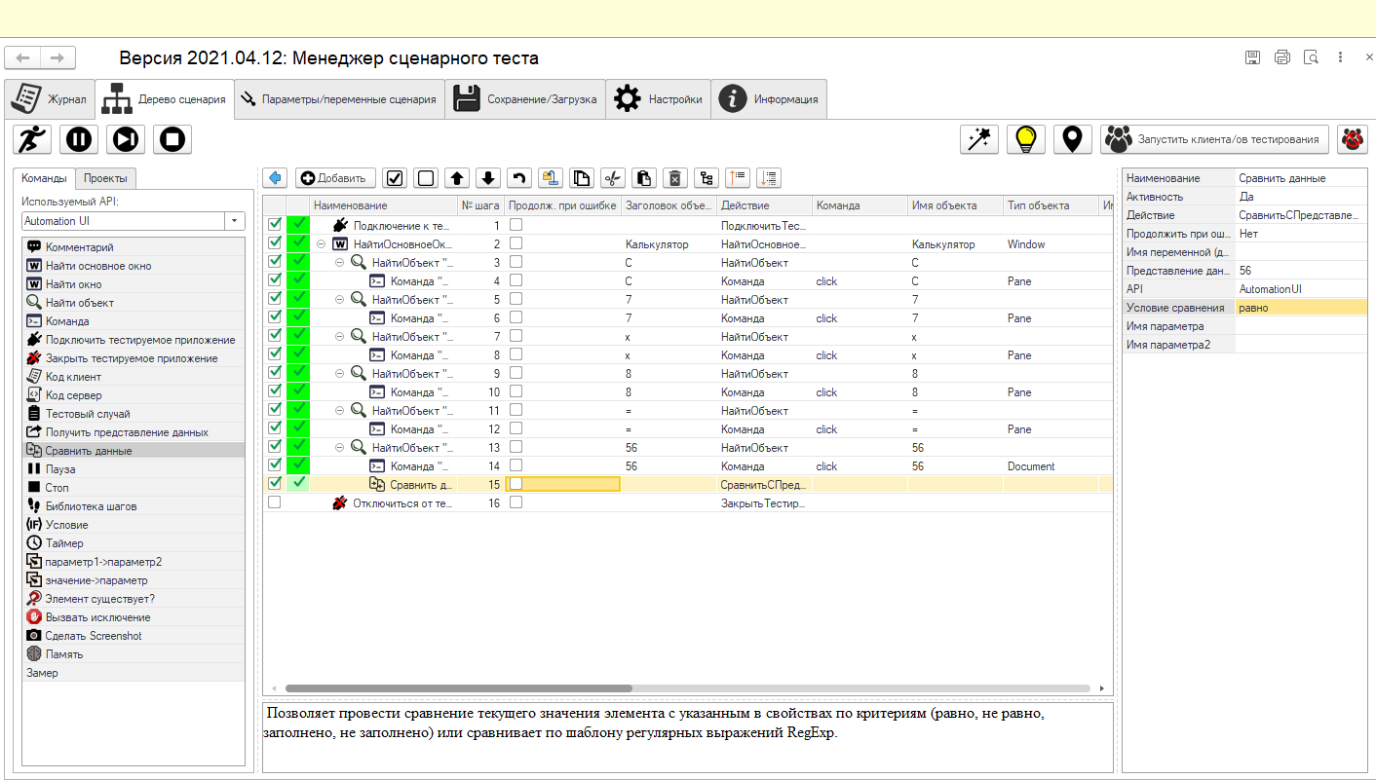
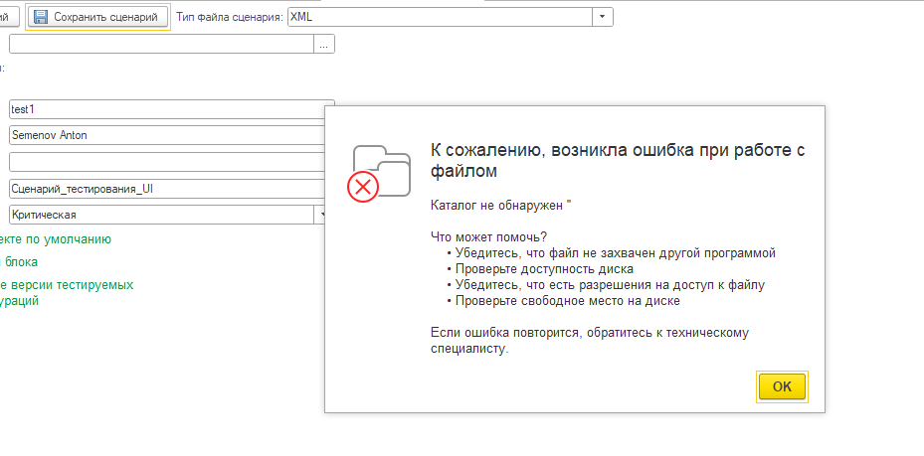
Тут должна была быть ссылка на репозиторий со скриптом действия в формате json Однако у меня не вставал МенеджерСценарногоТеста на тестовую версию 1С. Поэтому, чтобы уложиться в рамки дедлайна, пропишу свой ход действий (возможно получится использовать другую утилиту для создания скрипта тестирования). 0. Для программы TestCalc ver 1.0.0.0 будет использоваться технология Record&Playback 1. Необходимо установить утилиту для менеджмента сценариев тестирования. 2. Записать ход действий и указать поле с результатом (он же будет ФР) 3. В менеджере сценария указать сравнение результата поля вывода сценария с ОР Похожим занимался при настройке кликеров для WoW, где необходимо было прописывать сценарии поведения персонажа.

UPD. Написать сценарий получилось, однако выгрузить сценрий не получается. Предполагаю, что связано или с ограничением тестовой версии 1С, или с работой утилиты (которая была выложена 4 года назад). Профессиональнее было бы работать в новой TMS с использованием Selenium (но и программисты смотрят видео с ю2б индусов 10 летней давности) :)

